Dashboard Vendas_2025
DASHBOARD DE VENDAS 2025

TOTAL DE VENDAS ANUAL | UNIDADES VENDIDAS | PRODUTO CAMPEÃO | LOJA CAMPEÃ DE VENDAS | TICKET MÉDIO / ITEM
R$ 1,304,163,053.50 | 10,561,975 | Lily Eau de Parfum 75ml | Loja Shopping Ibira | R$ 123.48
Faturamento Total 2025 | Volume Total de Peças | Lily Eau de Parfum 75ml | Localidade: São Paulo - SP | Média por Unidade
CLIQUE NA ÁREA DO GRÁFICO PARA ATIVAR OS FILTROS Período de referência 01/01/2025 a 31/12/2025 - Última alteração em 08/10/2026 12:11
Vendas por Categoria de Produto
 | Valor Total (R$)
Perfumes | R$ 728,891,884.00
Cremes | R$ 302,764,643.10
Maquiagens | R$ 272,506,526.40
Evolução Mensal de Vendas (2025)
 | Valor Total (R$)
Janeiro | R$ 47,435,400.00
Fevereiro | R$ 15,963,000.00
Março | R$ 91,822,019.90
Abril | R$ 129,083,087.10
Maio | R$ 98,569,357.00
Junho | R$ 151,500,905.90
Julho | R$ 86,718,124.80
Agosto | R$ 130,393,958.70
Setembro | R$ 130,936,407.70
Outubro | R$ 84,879,105.70
Novembro | R$ 234,935,216.30
Dezembro | R$ 101,926,470.40

Vendas por Loja e Localidade
 | Valor Total (R$)
Loja Shopping Ibira | R$ 249,772,200.50
Loja Barra Shopping | R$ 210,897,385.10
Loja Centro SP | R$ 177,471,564.70
Loja Moinhos | R$ 150,649,712.20
Loja Shopping Recife | R$ 146,167,078.60
Loja Batel | R$ 140,891,061.00
Loja Salvador Shopping | R$ 125,944,901.70
Loja Savassi | R$ 102,369,149.70
Top Produtos por Faturamento
 | Valor Total (R$)
Lily Eau de Parfum 75ml | R$ 204,447,188.40
Zaad Santal Eau de Parfum 95ml | R$ 154,806,889.90
Arbo Desodorante Colônia 100ml | R$ 130,180,954.80
Make B. Paleta de Sombras 12 Cores | R$ 118,687,522.20
Floratta Red Desodorante Colônia 75ml | R$ 111,973,800.00
Botik Ácido Hialurônico Creme Nutritivo 50g | R$ 105,175,999.10
Malbec Desodorante Colônia 100ml | R$ 87,051,811.00
Make B. Base Líquida Retinol HT 26g | R$ 82,671,246.00
Creme Acetinado Hidratante Lily 250g | R$ 70,061,886.40
Nativa SPA Ameixa Creme Hidratante 400ml | R$ 60,827,263.70

Recursos Visuais
1. Paleta de Cores |  | 2. Logo e desenhhos
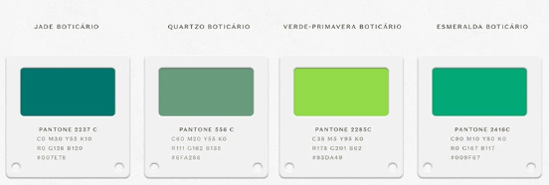
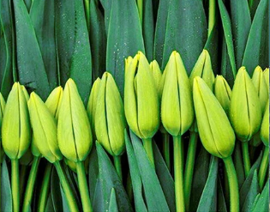

 | #007E78
 | #6FA286
 | #93DA49
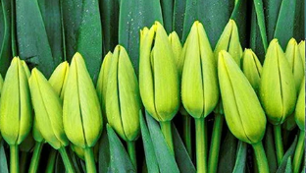
 | #009F67
 | #53CE62

